操作仕様
３、操作仕様

ギミック
クリック
ギミック
 | プレイヤーの操作

 | WASDで上下左右へ移動させる。
 | 速度は変えられるかどうか要検討。

 | ギミックの操作（基本）
押しっぱなしすると、
ゲーム一時停止
 | １、画面内のギミックをクリックして、押しっぱなしすると、ゲームが一時停止する。

 | ２、停止する間、ギミックの説明と使い方が表示して、読めるようになる。

自爆
自爆
 | ３、同時に、ギミックの上に半透明の円形が出る。
説明
使い方
何も
しない
ギミック
起動
する
説明
使い方
何も
しない
ギミック
起動
する
 | ４、円形は何等分して、各部分に選択肢が出る。
飛ばせる
飛ばせる
 | ５、押したままドラッグすると、円の中心からマオスの位置まで線を引く。
 | 選択している「選択肢」の扇形の色が変わる。（色要検討（UIの担当者に相談））
 | 手を放すと、一時停止が解いてドラッグした方向（線の方向）の選択肢を選択する。
押しっぱなしすると、
説明と選択肢が表示する。
手を放すと、
「起動する」を選ぶ

 |  | 選択不可の選択肢

 |  | プレイヤーがギミックと一定距離内にいる限り、選択できる選択肢がある。
 |  | 一定距離外にいると、選択肢は選択不可になる。「近づく必要がある」という文字が選択肢の円形の下に表示する。
 |  | 選択不可の選択肢は灰色半透明（仮）になる。
 |  | 選択できない選択肢の方向へドラッグしても色が変わらない、手を放しても何も発生しない。

 | 発動後のギミック操作（方向選択）

 | 一部のギミックには、起動を選択した後、方向選択が必要となる。
 | クリックで、方向選択をする。（ギミックのページに参照、下にリンクがある）
 | 方向選択入力待ち中、ゲームが停止しないが、入力しない限り、他のギミックにクリックとプレイヤー移動ができない。

 | 方向選択が必要なギミック
 | A2-聖杯
 | B-3花瓶
 | B-4彫像
 | C-2馬

キャラ設定
１１、キャラ設定

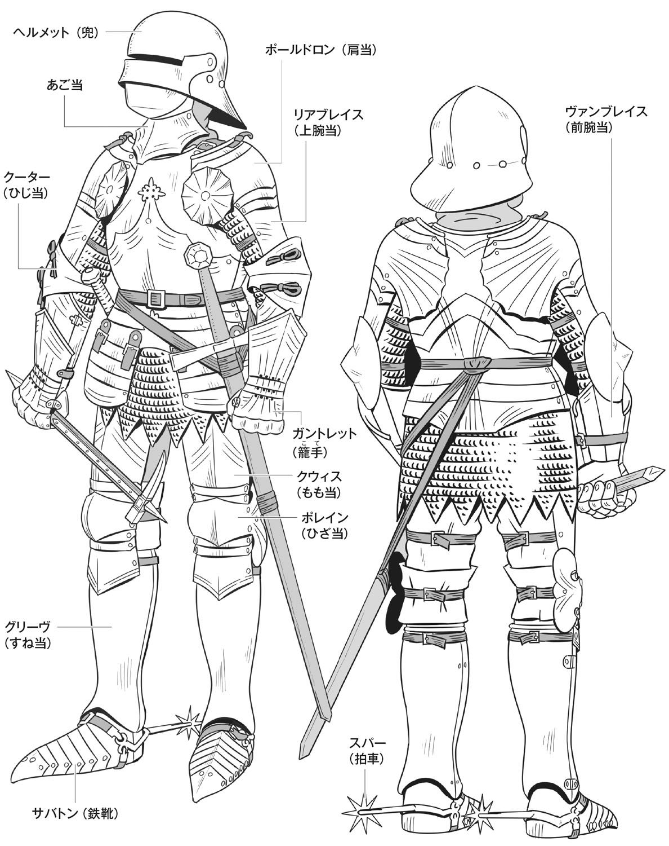
サンプル３
殺人鬼（デュラハン）

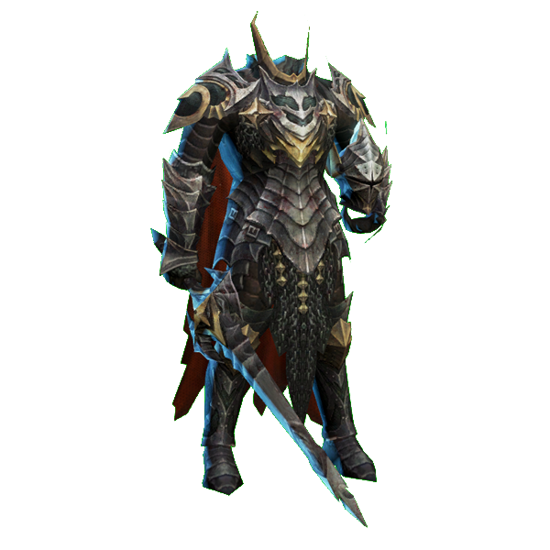
サンプル１

 | デュラハンの三面図を制作する

 | サンプル１を参考し、鎧をデザインする
 | ただし、ヘルメットと武器が無し

 | 胸部分の鎧だけ、サンプル２を参考し
 | 胸が一枚鋼で、真ん中に宝石が付く
 | 宝石の大きさはサンプル２より三倍大きくしてください
 | 上半身の横幅は一般人より太くする

 | 靴はサンプル３のように、拍車が付く

 | ポーズは警備員の設定図を参考に、
 | 片手が上げているような姿勢で描く

 | 配色は基本黒で、
 | サンプル４のように鎧に模様を追加する
 | 色はサンプルと違って、赤色で描く

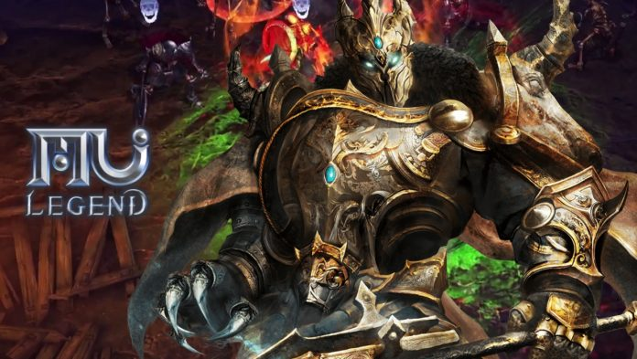
サンプル２
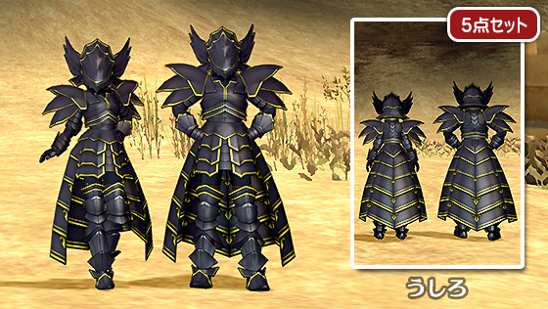
サンプル４

警備員
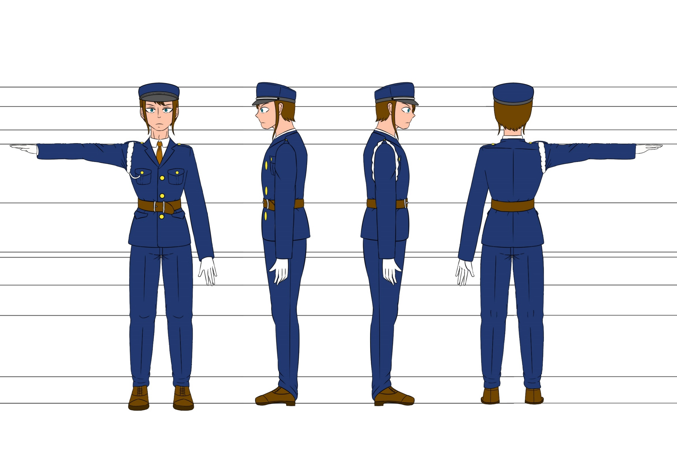
警備員の設定図

